关系图
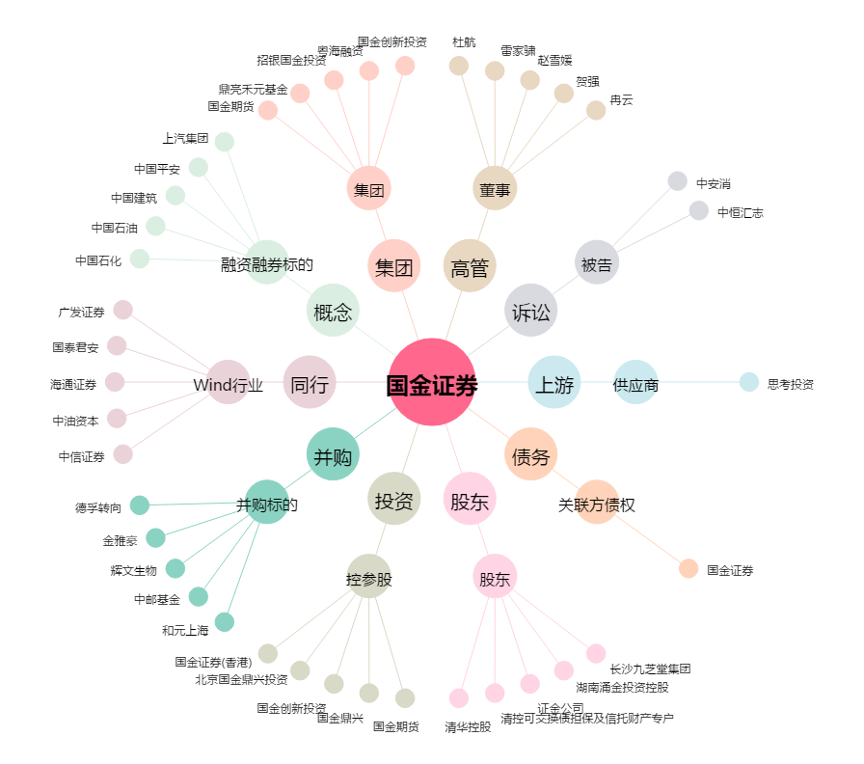
国金证券[600109.SH] - 关系概览图

